Tabelle1
Stand | 2025-06-13

27.06.2025 - Protokoll über Meeting mit Herrn Tatzreiter

Unedingt ein Ehepaar mit derselben Adresse einbauen

Login Controller - credentials db check?

ERD locker machen im Draw.io und am Schluss aus PG Admin rausholen.

…..
private Button btnSave;
@FXML
private Button btnLoad;

MAPPING MIT DER ID VON HBOX IN FXML
@FXML
private HBox hbox;

private ObservableList<Zahlungsart> zahlungsartList;

// Eigener ExecutorService für dieses Fenster
private ExecutorService executorService;

@Override
public void initialize(URL url, ResourceBundle rb) {
// ExecutorService erstellen
executorService = Executors.newFixedThreadPool(2);

// GUI initialisieren
zahlungsartList = FXCollections.observableArrayList();
listViewZahlungsart.setItems(zahlungsartList);

Hier kann ich Prüfen und Ansprechen je nach Rolle
hbox.setVisible(false);
……

Erledigt

Scope, Nicht-Scope, funktionale Anforderungen( habe ich schon), nicht funktionale Anforderungen, Overview Ziel reinschreiben, Benutzerschnittstellen sind einzelne Windows,

Leeres Maven Projekt anfangen sämtliche Dokus rein und private git repo und Oliver als Contributor

Projekt auf Rollenkonzept ummodeln: jeder mindestens die Rolle Employee, manche Rolle Employee + Manager, Manche Employee, Admin,Manager

Die Views ummodeln auf requirements.

Beziehung zwischen pending request und person neu machen.

 | Personen ID gehört als Antragsteller und Approver in den pending request und status.
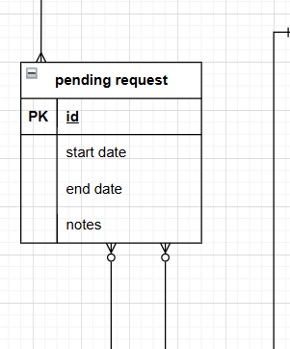

Und aus der Person:
Pending requests
Requests to approve

Linien auf Personen ID

Aus dem employee table die Addrese rausholen und eigene Entity: Street, housenumber, doornumber, street, zip, city, country

Es muss überprüft werden, ob einem zu löschenden Manager noch Mitarbeiter zugewiesen sind. Eine Löschung darf erst erfolgen, wenn keine Mitarbeiter mehr zugeordnet sind.

Gettter und setter im Klassendiagramm in dem Stil:

